POIDS
RQ :
- Le poids doit être surveillé tous les matins à jeun après la toilette et avec les mêmes habits qui doivent être très légers.
DATE | POIDS(kg)
2021-01-01 | 80
2021-01-02 | 80
2021-01-03 | 90

EVOLUTION DU POIDS
1/1/2021 | 80
1/2/2021 | 80
1/3/2021 | 90

LES MENSURATIONS

RQ 1: LES MENSURATION CHAQUE FIN DE 2 SEMAINE
Rq 2 : LES mensuratios des tailles doit être surveillé tous les matins à jeun après la toilette et avec les mêmes habits qui doivent être très légers.
Date | Tour de taille (sup ) | Date | Tour de taille (inf) | Date | Tour de Bassin | Date | tour de poitrine | Date | tour d'epaule | Date | Tour de bras(D) | Tour de bras(G) | Date | Tour de cuisse (D) | Tour de cuisse (G) | Date | Tour de mollet(D) | Tour de mollet (G)
2021-01-01 | 80 | 2021-01-01 | 80 | 2021-01-01 | 80 | 2021-01-01 | 80 | 2021-01-01 | 80 | 2021-01-01 | 80 | 79.5 | 2021-01-01 | 80 | 79.5 | 2021-01-01 | 80 | 79.5
2021-01-02 | 79.5 | 2021-01-02 | 79.5 | 2021-01-02 | 79.5 | 2021-01-02 | 81 | 2021-01-02 | 81 | 2021-01-02 | 81 | 80 | 2021-01-02 | 81 | 80 | 2021-01-02 | 81 | 80

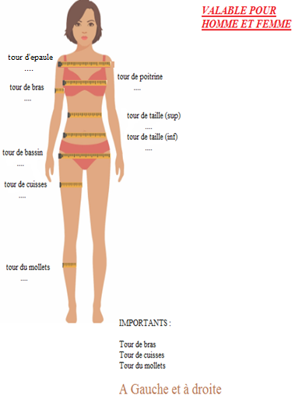

Tour de taille (sup)
1/1/2021 | 80
1/2/2021 | 79.5
Tour de taille (inf)
1/1/2021 | 80
1/2/2021 | 79.5
Tour de bassin
1/1/2021 | 80
1/2/2021 | 79.5
Tour de poitrine
1/1/2021 | 80
1/2/2021 | 81
Tour d'epaule
1/1/2021 | 80
1/2/2021 | 81
Tour des bras
1/1/2021 | 80 | 79.5
1/2/2021 | 81 | 80
Tour des cuisses
1/1/2021 | 80 | 79.5
1/2/2021 | 81 | 80
Tour des mollets
1/1/2021 | 80 | 79.5
1/2/2021 | 81 | 80

SUIVI ( CARDIO ET AUTRES )
NOTE ( ../10 ) | Semaine 12 | Sem 2 | Sem 3 | Sem 4 | Sem 5 | Sem 6 | Sem 7 | Sem 8 | Sem 9 | Sem 10 | Sem 11 | Sem 12 | Sem 13 | Sem 14 | Sem 15 | Sem 16 | Sem 17 | Sem 18
Sommeil
Stress
Boulot
Discipline sportive
LES suivi selon un repère SACHANT QUE :
*ENTRE : 0 et 4 -----> cava pas
*ENTRE: 5 et 7 ------> cava tranquille
*ENTRE: 8 et 10 -----> Excellent

SUIVI CARDIO ET NBR DE PAS JOURNALIER | Semaine 1 | Sem2 | Sem3 | Sem4 | Sem5 | Sem6 | Sem7 | Sem8 | Sem9 | Sem10 | Sem11 | Sem12 | Sem13 | Sem14 | Sem15 | Sem16 | Sem17 | Sem18
Exercices cardio avec nom des machines
Durée
Les km2
CALORIES BRULEE
NOMBRE DE PAS PAR JOUR (les application Android)

